LUM-SALA CALD
DADOS DO LOCAL
LOCAL | LARGURA L (m) | COMPRIMENTO C (m) | ALTURA DE MANUSEIO TRABALHO Hpp (m) | ALTURA TOTAL/PÉ-DIREITO Htp (m) | ALTURA UTIL/ ALTURA DE TRABALHO Hlp (m) | TETO | PAREDE | PISO | LAMPADA UTILIZADA
SALA DE CALDEIRA |  |  |  |  |  |  |  |  | VAPOR DE METAL

MÉTODO LUMENS

ILUMINAMENTO

CARACTERÍSTICAS DA TAREFA E DO OBSERVADOR ADOTADOS
PESO | 0
IDADE | 41
VELOCIDADE E PRECISÃO | IMPORTANTE
REFLETANCIA NO FUNDO DA TAREFA | 40%

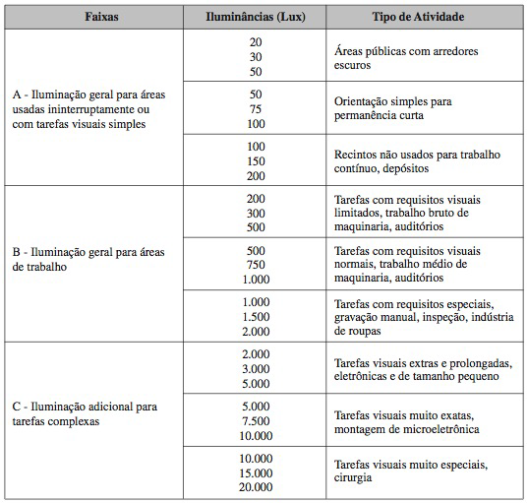

FAIXAS, ILUMINANCIAS E TIPO DE ATIVIDADE ADOTADOS
ADOTADA A FAIXA B | TAREFAS COM REQUISITOS VISUAIS LIMITADOS...
ILUMINÂNCIAS (LUX) | 300

ILUMINÂNCIA MINIMA EM LUX, POR TIPO DE ATIVIDADE ADOTADO
TIPO DE AMBIENTE | LUX
INDÚSTRIA QUIMICA
FORNOS, SECADORES | 200

ADOTADO NO FINAL O MAIOR VALOR QUE É 300 lx

ILUMINÂNCIAS (LUX) | 300

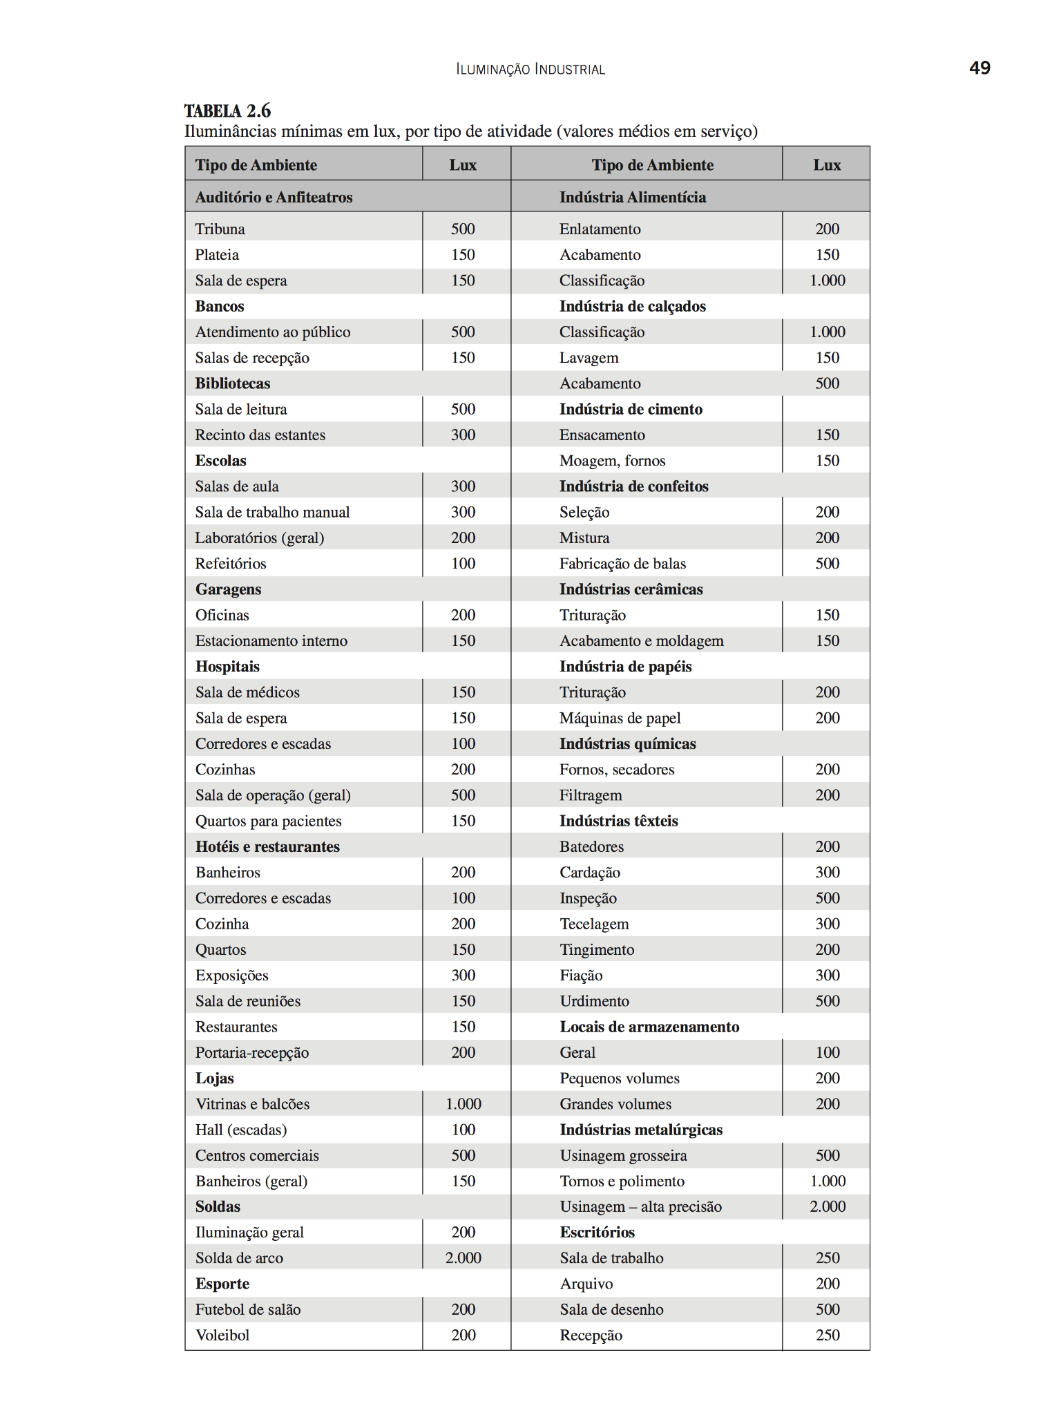

LUMINÁRIA ADOTADA

SALA DE CALDEIRAS POSSUEM ELEVADO PÉ-DIREITO, LUMINÁRIA ADEQUADA PARA ESSE AMBIENTE SÃO TIPO REFLETOR INDUSTRIAL ESTILO CUPULA
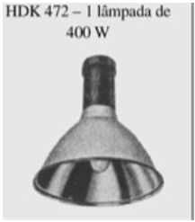
DADOS LUMINÁRIA
MODELO | HDK 472
FABRICANTE | Philips

LAMPADA E REATOR ADOTADOS
Podendo ser adotados lampadas de até 400 W, conforme a luminária adotada

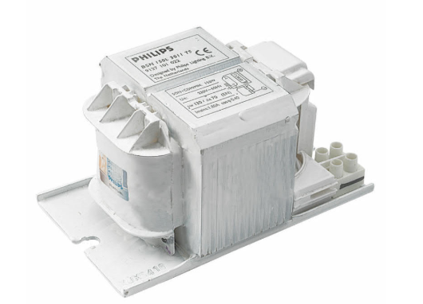
DADOS DA LAMPADA
MODELO | MASTER HPI-T Plus 400W/645 E40 1SL/12
FABRICANTE | Philips
TIPO DE LAMPADA | VAPOR METALICO
POTÊNCIA (W) | 400
FLUXO LUMINOSO (lumens) | 33200
NUMERO DE LAMPADAS POR LUMINARIA | 1

DADOS DO REATOR
MODELO | BHLE 400L 200TS
FABRICANTE | Philips
PERDAS (W) | 27.5
FATOR DE POTENCIA | 0.85

De forma a calcular o fluxo luminoso se deve calcular o FATOR DE UTILIZAÇÃO e FATOR DE DEPRECIAÇÃO

FATOR DE UTILIZAÇÃO Fu
DEVE-SE SEGUIR A FORMULA ABAIXO
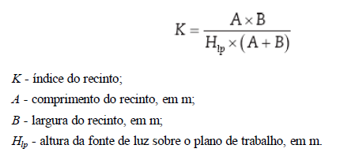

K

VERIFICA NO LIVRO DO MAMEDE AS REFLETANCIAS

POR MEIO DO VALOR DE K, USA A TABELA PARA ACHAR CONHECENDO AS REFLENTACIAS MÉDIAS DO TETO Pte, DAs PAREDES Ppa, do PISO Ppi, VAI NA TABELA E PEGA OS VALORES

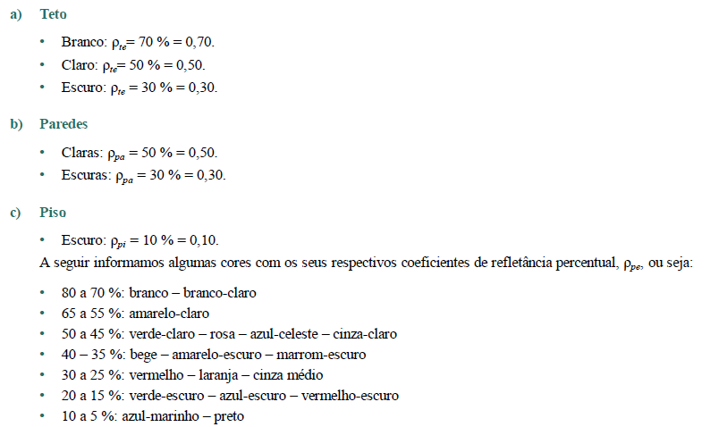
TETO
PAREDE
PISO
Pte | 0.7
Ppa | 0.5
Ppi | 0.1
Fu | 0.62

FATOR DE DEPRECIAÇÃO Fdl
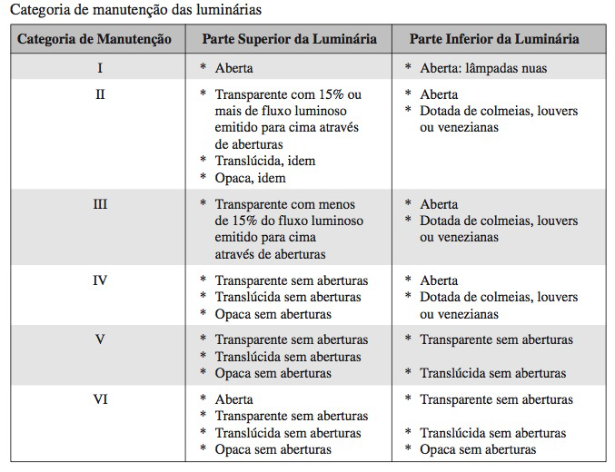
PRECISA VERIFICAR A CATEGORIA DA MANUTENÇÃO, CONSIDERA UM AMBIENTE SUJO

CATEGORIA DE MANUTENÇÃO LUMINÁRIAS | I
CATEGORIA DO LOCAL | SUJO
VIDA MÉDIA LAMPADAS (h) | 24000
TEMPO DE MANUTENÇÃO (meses)
Precisa calcular o tempo de manutenção das lampadas considera metade do tempo de vida média, 14 horas ligadas e por 30 dias

A PARTIR DO TEMPO DE MANUTENÇÃO SE USA O GRAFICO DE CATEGORIA I, com S de sujo

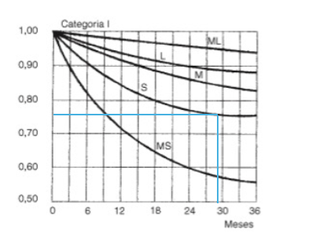

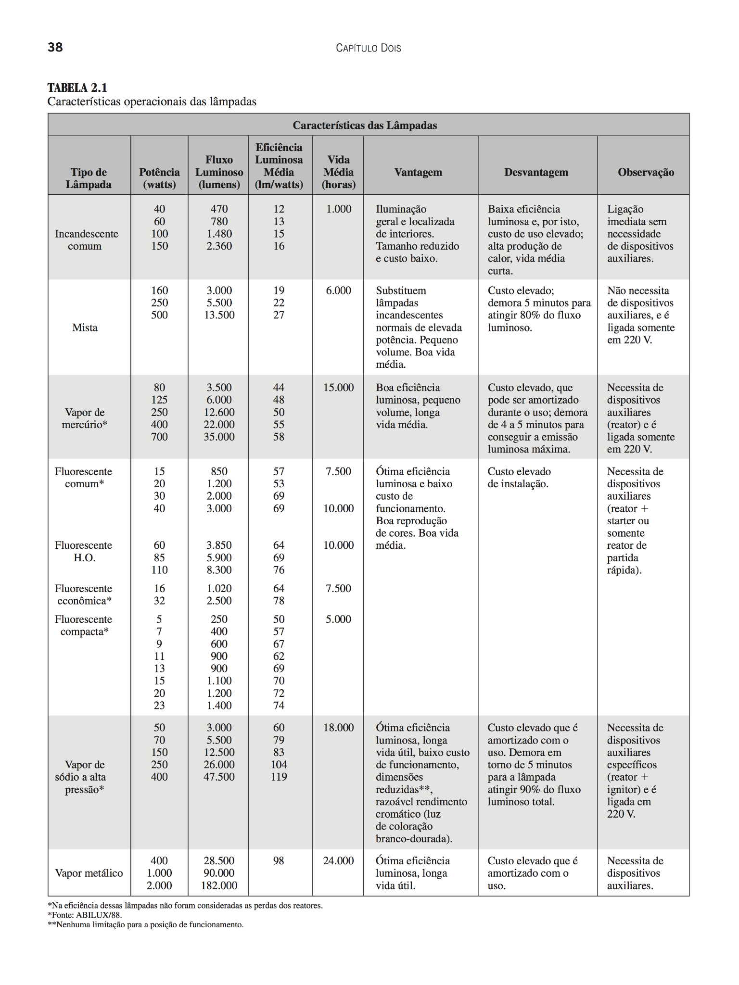

FATOR DE DEPRECIAÇÃO Fdl | 0.76

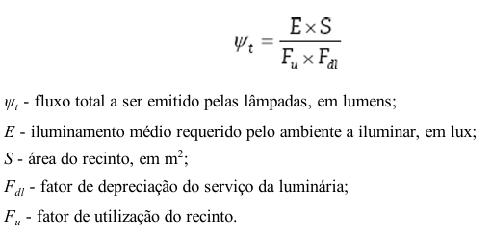
FLUXO TOTAL LUMINOSO
Wt (lm)

NUMERO DE LUMINARIAS

Nlu
Sempre arredonda Nlu para valor inteiro e acima
Nlu>= | 3

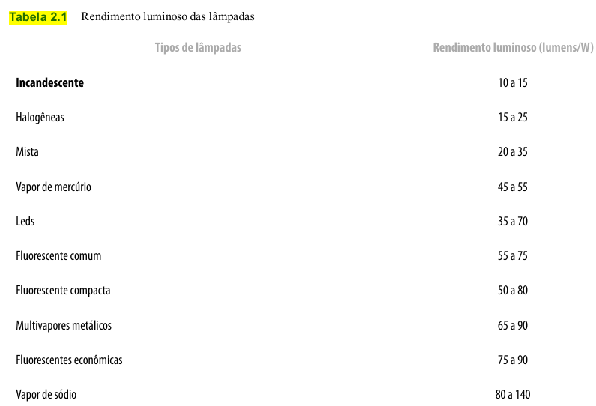

 |  | Usa o valor de catalogo de rendimento luminoso

DISTRIBUIÇÃO/DISPOSIÇÃO DE LUMINÁRIAS

RECAPAGEM
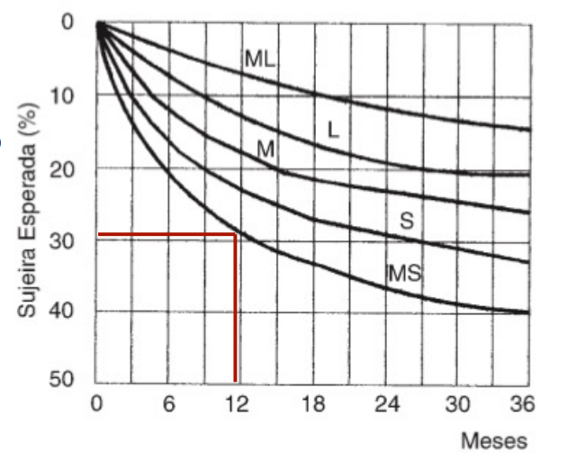
DADOS DO LOCAL

 | LOCAL | LARGURA L (m) | COMPRIMENTO C (m) | ÁREA (m²) | PERÍMETRO (m) | ALTURA DE MANUSEIO TRABALHO Hpp (m) | TETO | PAREDE | PISO | ALTURA TOTAL/PÉ-DIREITO Htp (m) | VELOCIDADE E PRECISÃO | REFLETANCIA DO FUNDO DA TAREFA | IDADE MÉDIA DOS TRABALHADORES | ALTURA MÍNIIMA | TIRANTE
 | RECAPAGEM 1 | 5 | 30.9 |  |  | 0.8 | ZINCO | CLARA | CONCRETO | 7 | IMPORTANTE | 40% | 41 ANOS | 4 | 1
 | RECAPAGEM 2 | 5.23 | 39.25
 | RECAPAGEM 3 | 27.95 | 43.37
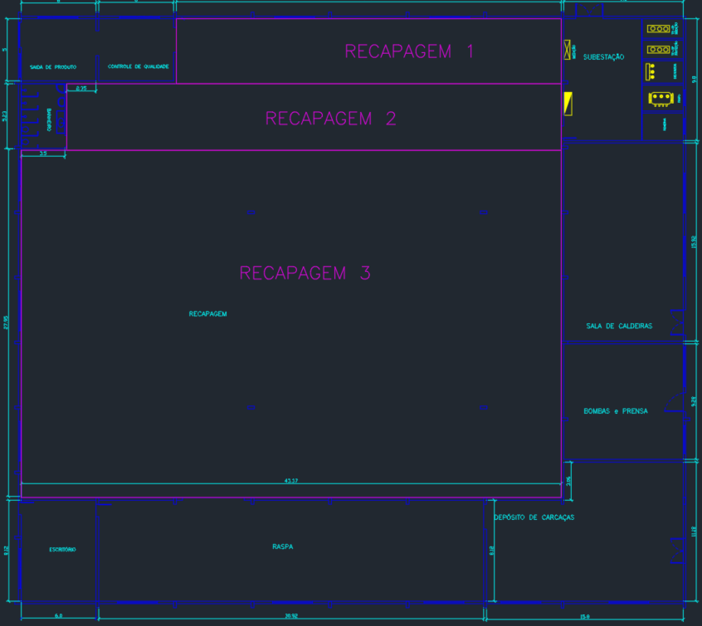

LUMINÁRIA

 |  |  |  |  |  |  |  |  | MODELO | HDK 472
 |  |  |  |  |  |  |  |  | FABRICANTE | PHILLIPS

LÂMPADA+REATOR

 |  |  | MODELO |  |  | MODELO
 |  |  | FABRICANTE |  |  | FABRICANTE

CAVIDADES
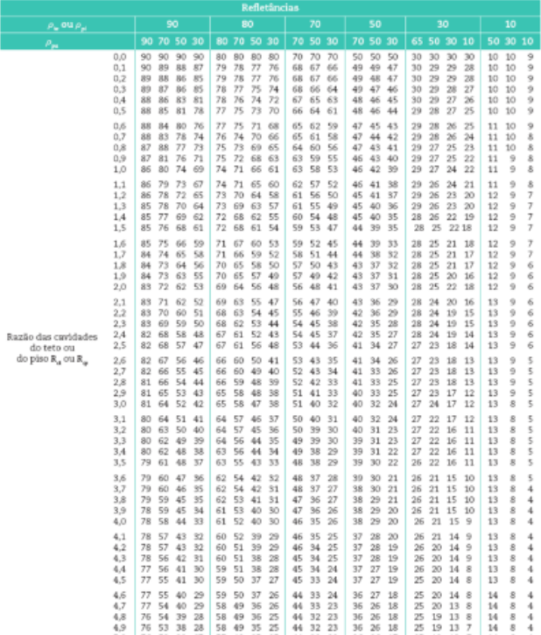
 |  |  |  |  |  |  |  | refletâncias |  |  | Refletâncias Efetivas tab 2.11 – Mamede
 | relação de cavidade |  |  |  | recinto | teto | piso | teto | piso | parede |  | 10%
 | K | Hlp | Htl | Hpp | Rcr | Rct | Rcp | ρte | ρpi | ρpa | ρcp | ρct(1) | para teto de 50% | para teto de 70%
 |  |  |  |  |  |  |  | 10% | 10% | 50% | 11.00 | 11.00 | 43 | 59
 |  |  |  |  |  |  |  |  |  |  | 11.00 | 11.00 | 43 | 59
 |  |  |  |  |  |  |  |  |  |  | 10.00 | 10.00 | 48 | 67

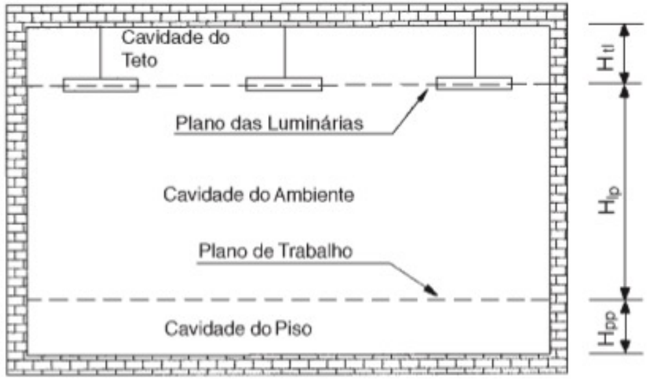

FATOR DE UTILIZAÇÃO
 |  |  |  |  |  |  | tab 2.12 – Mamede

Dados de Entrada | RECAPAGEM 1 |  |  | RECAPAGEM 2 |  |  | RECAPAGEM 3
 | Rcr=6 | Rcr=7 |  | Rcr=5 | Rcr=6 |  | Rcr=1 | Rcr=2
k 1 | 10 | 10 | 7.00 | 10 | 10 | 6 | 10 | 10 | 2
k 2 | 50 | 50 | 6.00 | 50 | 50 | 5 | 50 | 50 | 1
Fu 1 | 0.44 | 0.41 |  | 0.47 | 0.44 |  | 0.67 | 0.61
Fu 2 | 0.46 | 0.43 |  | 0.50 | 0.46 |  | 0.72 | 0.65
k encontrado
denominador 1
denominador 2
numerador 1
FU calculado

SUBESTAÇÃO
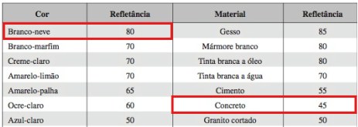
DADOS DO LOCAL

LOCAL | ALTURA DE MANUSEIO TRABALHO Hpp (m) | LARGURA L (m) | COMPRIMENTO C (m) | ÁREA (m²) | PERÍMETRO (m) | TETO | PAREDE | PISO | ALTURA TOTAL/PÉ-DIREITO Htp (m) | ALTURA DE INSTALAÇÃO | ALTURA ÚTIL | VELOCIDADE E PRECISÃO | REFLETANCIA DO FUNDO DA TAREFA | IDADE MÉDIA DOS TRABALHADORES | IDADE MÉDIA DOS TRABALHADORES
Subestação | 0.8 | 9.6 | 9.8 |  |  | BRANCO | BRANCA | CONCRETO | 7 | 6 |  | IMPORTANTE | 40% | 41 ANOS | 41 ANOS

ILUMINÂNCIA(Lux) | Fluxo Luminária | Fator de utilização (u) | Fator de depreciação (d) |  |  | Refletância do teto | Refletância da parede | Refletância do piso
150 |  |  |  |  |  | 80 | 80 | 45
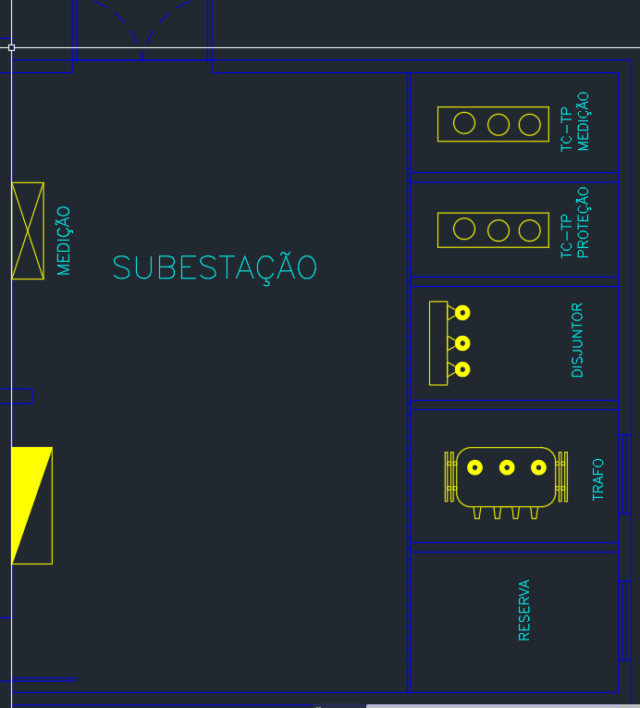
Cálculo do ìndice do recinto (K) |  |  | Cálculo do fluxo luminoso total |  | Nº de luminárias
K |  |  | Fluxo

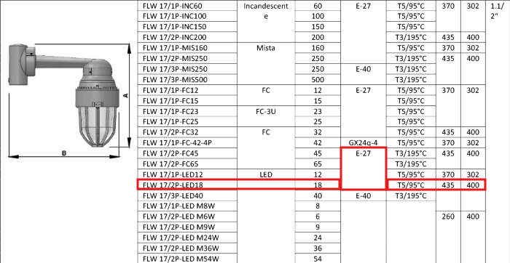
Luminária utilizada
https://comercialex.com.br/produtos/iluminacao/luminaria-convencional/luminaria-a-prova-de-explosao-arandela/

